【見本】
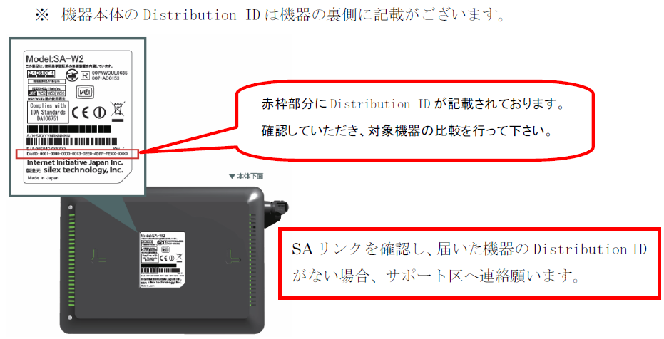
NETBegin BBパック Next 設定変更依頼シートv1.0【見本】

■お客様情報
*契約情報 | お客様名 |  | ○○株式会社
 | 契約ID(10桁) |  | 0001234567
*対象機器 | Distribution ID (下8桁) |  | XXXX-XXXX-XXXX-XXXX-XXXX-AB12-CD34
設定反映希望日時 (※未記入の場合最短) |  |  |  |  |  | ※ 2017/07/12 11:38 以降の日時が指定できます

■基本設定
ﾌﾟﾛﾊﾞｲﾀﾞ情報 の設定 | 契約先 プロバイダ情報 |  | 変更内容 | リコープロバイダー |  | ⇒ | 他社プロバイダー
 |  |  | 契約変更確認 | 上記内容は、契約変更が必要となります。契約変更はお済みですか？ |  |  |  | 回答 | はい
 |  |  | ユーザーID | abc@example
 |  |  | 接続パスワード | Abc123456
 | DNS |  | プライマリ | 8.8.8.8
 |  |  | セカンダリ | 4.4.4.4
LAN設定 |  |  | デフォルト ゲートウェイ | IPアドレス | 192.168.100.1 |  | サブネットマスク | 255.255.255.0(24ビット)
 |  |  | DHCP | 機能ON･OFF | ON
 |  |  |  | 割当範囲(開始) | 192.168.100.2
 |  |  |  | 割当個数 | 190 |  |  | 個
 |  |  |  | 配布DNSサーバー | プライマリ | 192.168.100.1
 |  |  |  |  | セカンダリ
UPnP |  |  |  | 機能ON･OFF | ON
ポートフォワーディング | 機能ON･OFF |  |  | ON
 | 詳細設定 | 変更/追加/削除 | 名前 | プロトコル | WAN側ポート番号 | LAN側IPアドレス |  |  | LAN側ポート番号
 |  | 変更 | Webカメラ | tcp | 80 | 192.168.100.50 |  |  | 80
 |  | 変更 | サーバー | tcpudp | 8080 | 192.168.100.150 |  |  | 8080
 |  | 追加 | 録画NAS | tcp | 1000-1005 | 192.168.100.200 |  |  | 1000-1005
 |  | 削除 | 警備システム | tcp | 5555 | 192.168.100.220 |  |  | 5555

■無線設定
2.4 GHz | 機能ON・OFF |  |  | ON
 | SSID |  |  | BBNext_2.4G
 | セキュリティモード |  |  | wpa-psk-aes
 | WPAパスフレーズ |  |  | 0123456789
 | WEPキー
5 GHz | 機能ON・OFF |  |  | ON
 | SSID |  |  | BBNext_5G
 | セキュリティモード |  |  | wpa-psk-aes
 | WPAパスフレーズ |  |  | 0123456789
 | WEPキー

